信用交易
融资融券市场交易数据统计(2026-01-08)

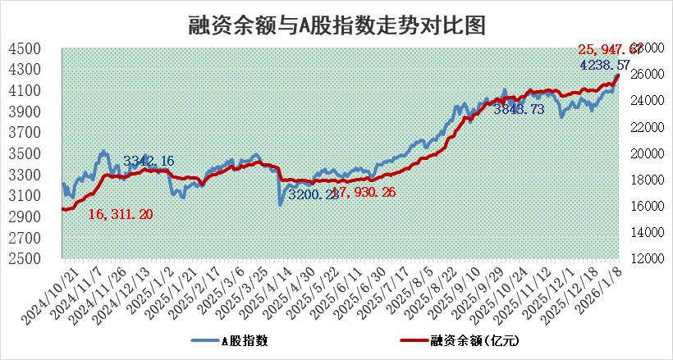
标的证券 | 融资融券余额（亿元） | 融资余额（亿元） | 融券余额（亿元） | 融资买入额（亿元） | 融资融券规模变化（亿元） | 融资余额增幅(‰) | 融券余额增幅(%)
统计数据 | 26,206.09 | 25,947.67 | 174.54 | 3,106.10 | 158.67 | 6.12 | -0.44

 |  |  |  |  |  |  |  | 305,932,142.23
 |  |  |  |  |  |  |  | 288615228.52
 |  |  |  |  |  |  |  | 288615228.52
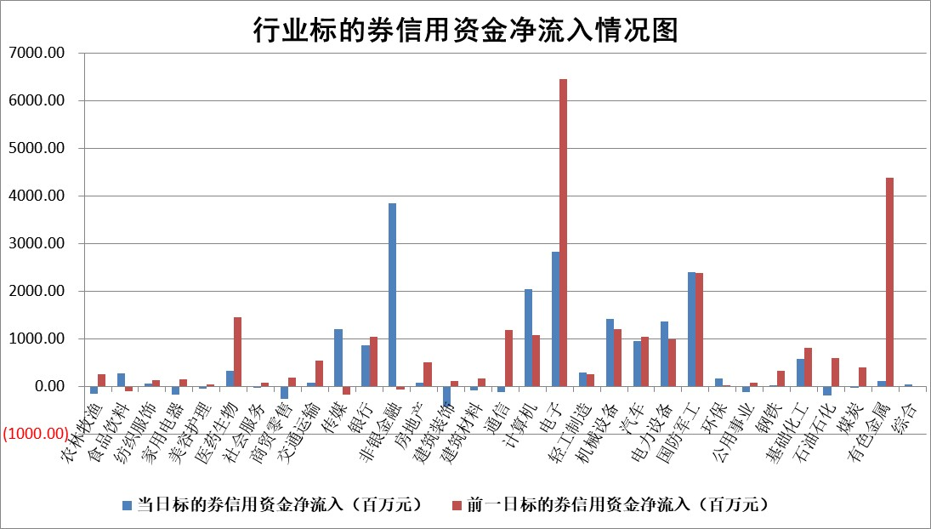

标的基金代码 | 标的基金简称 | 融资余额/市值(%) | 融资余额增幅(%) | 融资买入额/成交金额(%) | （融资余额净增额-融券余额净增额）/市值(‱) | 融券余额降幅(%) | ABS[（融资余额净增额-融券余额净增额）/市值净增额-1](%)
159902 | 华夏中小板ETF | 0.00 | 0.00 | 0.00 | 0.00 | 0.00 | 100.00
159915 | 易方达创业板ETF | 1.52 | 20.33 | 845388.92 | 25.72 | 2.48 | 13.78
159919 | 嘉实沪深300ETF | 0.47 | -2.65 | 1.74 | -1.19 | 8.49 | 98.19
159920 | 华夏恒生ETF | 25.88 | 0.47 | 17.25 | 12.35 | 85.38 | 109.29
159922 | 嘉实中证500ETF | 0.62 | 2.46 | 30.61 | 1.48 | -0.29 | 125.96
159925 | 南方沪深300ETF | 0.26 | -11.73 | 0.21 | -4.43 | -25.35 | 94.86
159928 | 消费ETF | 2.44 | -2.06 | 3.32 | -5.14 | -0.21 | 104.09
159934 | 易方达黄金ETF | 11.13 | -3.04 | 11.88 | -34.93 | 0.00 | 15.31
159939 | 全指信息技术ETF | 0.77 | -19.84 | 93.74 | -19.37 | -17.91 | 66.93
159940 | 全指金融地产ETF | 0.14 | -0.39 | 0.02 | -0.05 | 0.00 | 99.97
159995 | 半导体芯片ETF | 1.47 | -2.58 | 280.80 | -3.95 | -0.79 | 97.01
159997 | 天弘中证电子ETF | 1.11 | -4.99 | 4.42 | -5.81 | 0.41 | 97.29
159998 | 天弘中证计算机主题ETF | 0.90 | -0.19 | 0.29 | -0.17 | 0.00 | 100.32
510050 | 华夏上证50ETF | 1.20 | 0.73 | 78.19 | 1.23 | 5.14 | 101.76
510180 | 华安上证180ETF | 0.32 | 0.56 | 2.74 | 0.21 | 2.65 | 100.43
510880 | 华泰柏瑞红利ETF | 1.24 | -2.48 | 11.41 | -3.19 | -25.95 | 95.76
510900 | 易方达恒生H股ETF | 29.97 | -0.61 | 4.58 | -18.31 | 0.00 | 84.94
511010 | 5年期国债ETF | 2.80 | -30.47 | 0.00 | -122.50 | 0.00 | 213.70
511380 | 可转债及可交换债券ETF | 3.15 | 2.24 | 42.71 | 6.85 | -0.18 | 86.18
512000 | 全指证券ETF | 5.63 | 6.57 | 84.08 | 34.88 | 3.37 | 359.57
512010 | 沪深300医药卫生ETF | 3.41 | -1.63 | 11.39 | -5.65 | 0.12 | 177.73
512070 | 沪深300非银ETF | 1.35 | 13.26 | 2924.96 | 15.98 | 7.83 | 110.48
512400 | 南方中证申万有色金属ETF | 2.20 | 3.54 | 7.94 | 7.86 | 7.04 | 91.76
512580 | 广发中证环保产业ETF | 0.28 | 4.01 | 0.08 | 1.09 | 0.00 | 139.34
512660 | 国泰中证军工ETF | 1.50 | -0.23 | 3.75 | -0.98 | -2.71 | 100.51
512800 | 华宝中证银行ETF | 4.53 | 0.58 | 2.77 | 2.30 | -2.15 | 101.85
512980 | 广发中证传媒ETF | 1.51 | 26.97 | 592.93 | 31.59 | -1.96 | 91.34
515030 | 华夏中证新能源汽车ETF | 0.88 | -12.64 | 2.10 | -12.65 | 0.68 | 94.53
515050 | 华夏中证5G通信主题ETF | 0.97 | -4.63 | 3.75 | -4.17 | 1.74 | 96.45
515070 | 华夏中证人工智能ETF | 1.48 | 4.74 | 4.31 | 6.71 | 0.00 | 114.74
标的股票比较指标 |  | 融资余额/流通A股市值(%) | 融资余额增幅(%) | 融资买入额/成交金额(%) | （融资余额净增额-融券余额净增额）/流通A股市值(‱) | 融券余额降幅(%) | ABS[（融资余额净增额-融券余额净增额）/流通A股市值净增额-1](%)
前十名标的个股 |  | 美硕科技 | 亚光科技 | 美克家居 | 亚光科技 | 芳源股份 | 诺瓦星云
 |  | 恒兴新材 | 大有能源 | 国泰环保 | 常青科技 | 中环海陆 | 华之杰
 |  | 福达合金 | 芯源微 | 中国一重 | 盛邦安全 | 天奇股份 | 新益昌
 |  | 福建水泥 | 合康新能 | 众鑫股份 | 合康新能 | 松原安全 | 乐鑫科技
 |  | 嘉曼服饰 | 岩山科技 | 轻纺城 | 顺灏股份 | 供销大集 | 天有为
 |  | 溯联股份 | 黄河旋风 | 招商南油 | 晓程科技 | 华研精机 | 维峰电子
 |  | 珠城科技 | 湖南天雁 | 辽宁成大 | 道氏技术 | 万安科技 | 麦加芯彩
 |  | 捷成股份 | 国泰环保 | 西力科技 | 矽电股份 | 海量数据 | 立昂微
 |  | 天马科技 | 常青科技 | 灿瑞科技 | 岩山科技 | 中原环保 | 深科技
 |  | 齐峰新材 | 东方明珠 | 佳电股份 | 蓝色光标 | 通用电梯 | 线上线下
后十名标的个股 |  | 得润电子 | 亚华电子 | 鲁信创投 | 亚华电子 | 银河电子 | 国泰环保
 |  | 金通灵 | 兔宝宝 | 五矿发展 | 仁和药业 | 三维通信 | 多浦乐
 |  | 人福医药 | 苑东生物 | 紫光国微 | 大位科技 | 欣锐科技 | 精工科技
 |  | 远大智能 | 陕西黑猫 | 荃银高科 | 麦加芯彩 | 中重科技 | 安旭生物
 |  | 太原重工 | 益诺思 | 得润电子 | 思泉新材 | 中洲特材 | 众鑫股份
 |  | 农业银行 | 港通医疗 | 金通灵 | 中元股份 | 金百泽 | 红旗连锁
 |  | 山东高速 | 大位科技 | 人福医药 | 佳力奇 | 双象股份 | 融捷股份
 |  | 中国人寿 | 佳力奇 | 远大智能 | 汇创达 | 胜科纳米 | 英杰电气
 |  | 中国神华 | 华绿生物 | 太原重工 | 鸿铭股份 | 激智科技 | 中颖电子
 |  | 工商银行 | 诺思格 | 皇庭国际 | 浩辰软件 | 苏州规划 | 峨眉山A
说明：1.以上普通交易数据和信用交易数据皆以交易日收盘后数据为基准；2.上述标的证券总数据只计算标的证券市场总数据，不包括从标的证券中调出去标的证券数据，所以与交易所公布的总值略有不同； 3.上述行业采用申万一级行业分类；4.以上标的基金和标的个股中比较的6个指标值中：前5个（从左至右）为正向指标，值越大排名越靠前；第6个为逆向指标，值越小，排名越靠前；5.第6个指标中ABS[]表示求绝对值，其主要用于考量信用资金相对净流入对股价相对净变化的贡献程度；6.数据来源：wind，交易所。

 |  |  |  | 证券代码 | 新增融资余额 | 融资买入额 | 融资买入增幅前10
 |  | 1 | 西部建设 | 002302 | 80643953 | 177472374 | 41%
 |  | 2 | 天键股份 | 301383 | 27855096 | 56831811 | 39%
 |  | 3 | 井松智能 | 688251 | 7040854 | 13763946 | 27%
 |  | 4 | 国电电力 | 600795 | 116116226 | 151740647 | 23%
 |  | 5 | 华立科技 | 301011 | 9342856 | 31199107 | 23%
 |  | 6 | 捷邦科技 | 301326 | 9066090 | 22350547 | 22%
 |  | 7 | 海利尔 | 603639 | 19864834 | 35520613 | 20%
 |  | 8 | 华研精机 | 301138 | 7597460 | 13339451 | 16%
 |  | 9 | 鹏辉能源 | 300438 | 83773067 | 304558811 | 16%
 |  | 10 | 建科股份 | 301115 | 7106455 | 29879412 | 15%

